상품제안서
휴대용 국산 천연 모기기피제 | 상품코드: F26610

 |  |  |  |  |  |  | 02-412-0044 | www.easy1.co.kr
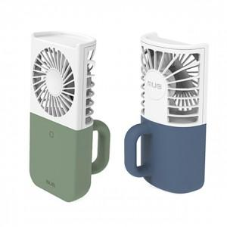

【상세/제작정보】 | 기본수량 미만 인쇄시 비용 추가. 색상 랜덤 발송 (별도 문의)

【인쇄/포장옵션】 | 레이저, 전사(풀컬러) / 포장지포장

【공급단가】 | 수량 | 100~ | 300~ | 500~ | 1,000~ | 3,000~
*VAT별도 | 단가 | 3,750원 | 3,690원 | 3,600원 | 3,510원 | 3,450원

【상품 URL】 | https://dev.easy1.co.kr:443/src/goods_detail.php?gdno=26610

